Tabelle1
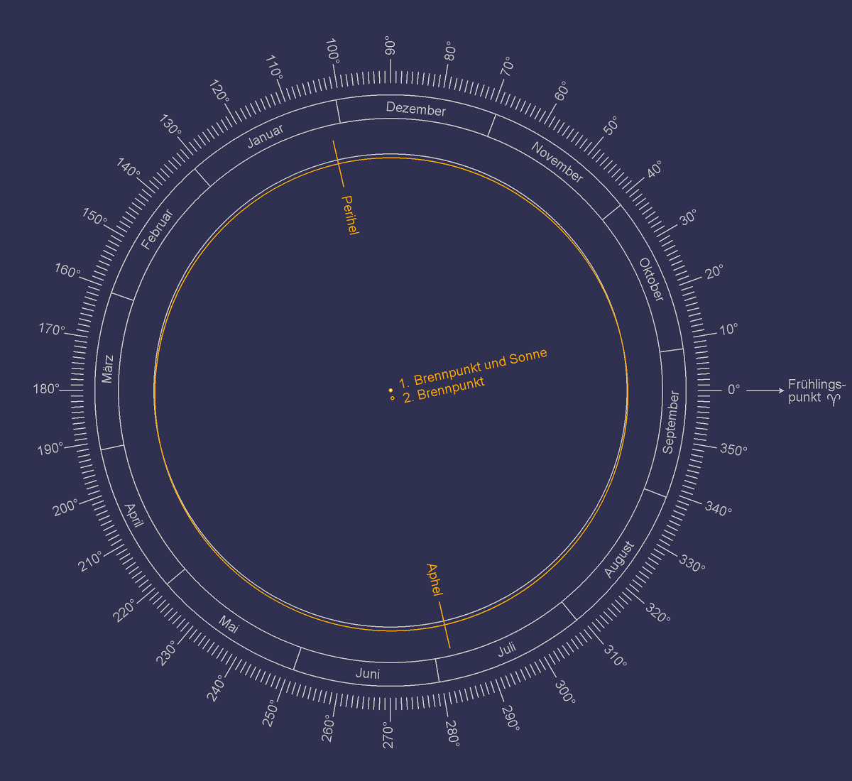
EINGABEN

Solarkonstante S in Watt pro Quadratmetern [W/m2] | 1367
Große Halbachse a in Astronomischen Einheiten [AE] | 1
Abstand zur Sonne r in Astronomischen Einheiten [AE] | 1
Neigung є in Grad [°] | 23.44
Breitengrad L in Grad [°] | 52
BERECHNUNGEN

Neigung є in Radian [rad] | 0.41
Breitengrad L in Radian [rad] | 0.91
WERTETABELLE

 | Monat | Jahreszeit (Nordhalbkugel) | Längengrad der Erdumlaufbahn λ |  | Deklination δ |  | Stundenwinkel bei Sonnenuntergang h |  | Sonneneinstrahlung I
 |  |  | in Radian [rad] | in Grad [°] | in Radian [rad] | in Grad [°] | in Radian [rad] | in Grad [°] | in Watt pro Quadratmeter pro Tag [W/m2/Tag]
GLEICHUNG |  |  |  |  | δ = sin-1( -sin є · sin λ ) |  | h = cos-1( max[ -1, min[ +1, -tan L · tan δ ] ] ) |  | I = S · a2 [h · sin L · sin δ + sin h · cos L · cos δ] ) π · r2

 | September | Herbstäquinoktium | 0.00 | 0 | 0.00 | 0.00 | 1.57 | 90 | 268
 | Oktober | Herbst | 0.52 | 30 | -0.20 | -11.47 | 1.31 | 74.944009093 | 164
 | November | Herbst | 1.05 | 60 | -0.35 | -20.15 | 1.08 | 61.986237989 | 94
 | Dezember | Wintersonnenwende | 1.57 | 90 | -0.41 | -23.44 | 0.98 | 56.293319649 | 70
 | Januar | Winter | 2.09 | 120 | -0.35 | -20.15 | 1.08 | 61.986237989 | 94
 | Februar | Winter | 2.62 | 150 | -0.20 | -11.47 | 1.31 | 74.944009093 | 164
 | März | Frühlingsäquinoktium | 3.14 | 180 | 0.00 | 0.00 | 1.57 | 90 | 268
 | April | Frühling | 3.67 | 210 | 0.20 | 11.47 | 1.83 | 105.05599091 | 379
 | Mai | Frühling | 4.19 | 240 | 0.35 | 20.15 | 2.06 | 118.01376201 | 465
 | Juni | Sommersonnenwende | 4.71 | 270 | 0.41 | 23.44 | 2.16 | 123.70668035 | 499
 | Juli | Sommer | 5.24 | 300 | 0.35 | 20.15 | 2.06 | 118.01376201 | 465
 | August | Sommer | 5.76 | 330 | 0.20 | 11.47 | 1.83 | 105.05599091 | 379

